Hoja1
 |  | MONOGRAFIA PLUVIOMETRO

DESIGNACION |  | COORDENADA NORTE |  | UTM HUSO-18 |  | COORDENADA ESTE |  | NOMBRE ESTACION
IMC |  | 5900261.00 m |  |  | 664901.00 m |  |  | Municipalidad de Coronel

Ciudad y/o Comuna: | Coronel |  | Mapa Referencial |  |  |  | Foto Ubicación
Establecida por: | Núcleo CT UCSC |  | 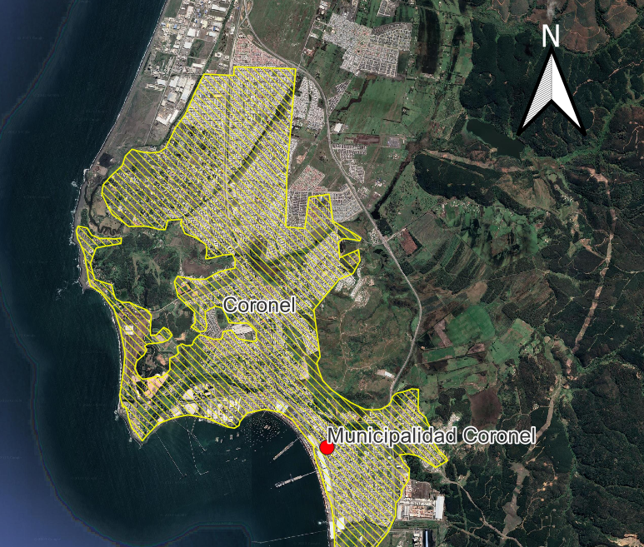 |  |  |  | 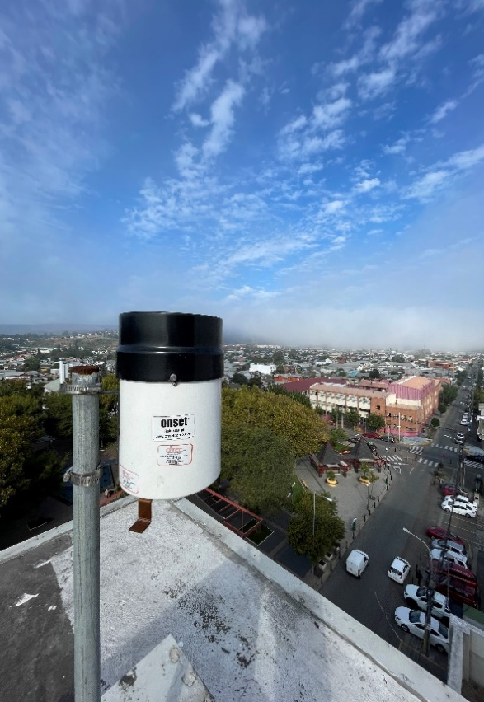
Año: | 2022
Operador: | Macarena Garcés
Fecha de Medición: | 2022-08-01
Otra designación: | IMC
Ultima Revisión: | 2023-04-01
Estado: | BUENO

DESCRIPCION
Localizacion : Ilustre Municipalidad de Coronel, Coronel, Bio Bio.

Descripción : La instalación se encuentra empotrada en una de las esquinas que apunta en dirección a la plaza. Al pluviómetro, lo sostiene un perfil tubular redondo de acero galvanizado.

Propietario y Permiso : Núcleo Científico y Tecnológico UCSC. Ilustre Municipalidad de Coronel.

Itinerario: La Comuna de Coronel se ubica a 30 km al Sur del centro de Concepción. Siguiendo la Ruta 160 en dirección al Sur y luego accediendo a la comuna, en dirección al puerto, se encuentra la Plaza de Armas de la Comuna. El edificio gubernamental se ubica frente a la plaza. Su ubicación es Bannen 70, Coronel, Bio Bio.

